Reconocimiento
 | COTIZADOR

1. ESPECIFICACIONES DE LA COTIZACIÓN (Llenado exclusivo de unidad requirente)
FECHA ELABORACIÓN | 28 de julio de 2026 | N° Correlativo Interno unidad requirente
UNIDAD REQUIRENTE | DIRECCIÓN NACIONAL
UNIDAD TECNICO ASESORA | SUBDEPARTAMENTO DE BIENESTAR
NOMBRE DE LA PERSONA QUE ELABORA LA COTIZACIÓN | CLAUDIA ARAYA LOBOS
DÍAS DE PUBLICACIÓN EN PORTAL MERCADO PÚBLICO (PLAZO PRIMER LLAMADO). | 3
2. ESPECIFICACIONES DEL BIEN O SERVICIO (Llenado exclusivo de unidad requirente)
NOMBRE DE LA COTIZACIÓN | RECONOCIMIENTOS POR AÑOS DE SERVICIO
CANTIDAD | DESCRIPCIÓN DE LA COTIZACIÓN
6 | Cristal octogonal de 17,5 cms de diámetro, logo institucional, textos en grabado láser y presentación en caja azul. (25 años de servicio).
13 | Cristal hoja de 22 cms de alto, logo institucional, textos en grabado láser y presentación en caja azul. (30 años de servicio).
15 | Cristal gota con reloj de 22 cms de alto, logo institucional, textos en grabado láser y presentación en caja azul. (35 años de servicio).
3 | Estuche azul de 20 x 20 cms con plato niquelado de 15 cms de diámetro y plancha grabadas laserable plateada de 11 x 4 cms. (40 años de servicio).
1 | Estuche azul de 20 x 20 cms con plato dorado de 15 cms de diámetro y plancha grabadas laserable dorada de 11 x 4 cms. (45 años de servicio).
1 | Servicio de envío a 6 regiones, según detalle.
MONTO DE LA COMPRA | Presupuesto máximo de $ 1.500.000.-
¿REQUIERE FICHA TÉCNICA? (Unidad marque con una X) | SI | NO | X
PLAZOS Y CONDICIONES DE ENTREGA | 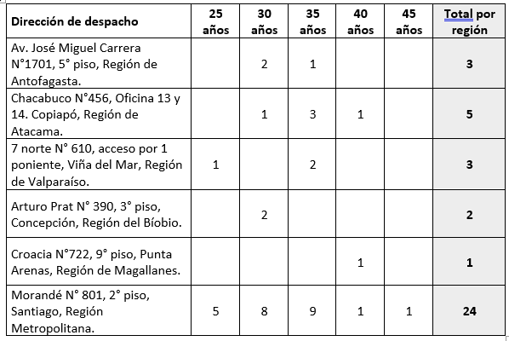 Días hábiles para la entrega: 15 IMPORTANTE: El proveedor seleccionado tendrá 2 días hábiles para aceptar la orden de compra, de lo contrario, se pasará a la segunda oferta.
CONSIDERACIÓN IMPORTANTE | Podrá en todo caso el proveedor ofertar un bien o servicio similar o equivalente, siempre que sea concordante con la significancia relacionada a los años de servicio.
FOTO REFERENCIAL (OPCIONAL)

3. OFERTA ECONÓMICA (Llenado exclusivo de oferente)
Valor Neto
Descuento ____ %
Subtotal
IVA
Total Final

Empresa
RUT
Nombre Contacto
Correo electrónico
Teléfono

4. CONSIDERACIONES IMPORTANTES AL OFERTAR (Llenado exclusivo del oferente)
1. Oferente deberá presentar ficha técnica (de proceder) según punto 2. "Especificaciones del bien o servicio"
2. Oferente deberá indicar disponibilidad de stock
3. Oferente deberá indicar si tiene o no despacho inmediato

